Air-conditioner-Ori Nabiji
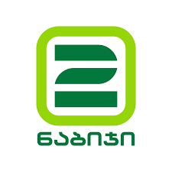

კომპანიის დასახელება: |  |  |  | * შესყიდვა მოხდება პერიოდულად 1 კალ. წლის განმავლობაში.
საიდენტიფიკაციო კოდი: |  |  |  | * იმ შემთხვევაში თუ გარკვეულ პოზიციაზე გაქვთ რამდენიმე ვარიანტი შეგიძლიათ შემოგვთავაზოთ სხვადასხვა ბრენდი.
საკონტაქტო პირი:
ელ-ფოსტა:
ტელ-ნომერი:

N | პროდუქტის დასახელება | ტექ. სპეციფიკაცია | ბრენდის დასახელება | მოდელის დასახელება | წარმოების ქვეყანა | საგარანტიო პერიოდი | მიწოდება თბილისი | მიწოდება რეგიონები | ენერგიის მოხმარება (კვტ)
1 | კონდინციონერი (იატაკი-ჭერი) | 36 BTU
 |  | 48 BTU
 |  | 60 BTU
2 | კონდინციონერი | 9 BTU
 |  | 12 BTU
 |  | 18 BTU
 |  | 24 BTU

